Index
Realizado por: [Nahuel Argandoña]
Módulo/Pantalla/Sprint: [Módulo de Compras / Funciones de Usuario]
Respaldo: [Se guarda una copia del documento en un drive o repositorio centralizado]
Observaciones:
 |  |  |  |  | Iteración I
ITEM | Caso gral | Descripción del caso. | Pasos a seguir | Resultado Esperado | Ejecutado S/N | Estado | Imagen | Observaciones | Ticket JIRA ID
TC-1 | Validar inicio de sesión exitoso. | Precondiciones: Verificar que el usuario pueda iniciar sesión correctamente. | Pasos: 1. Llamar al comando cy.login(usuarioprueba@gmail.com', '12345'). con credenciales válidas. 2. Validar redirección a http://localhost:4200/. | El usuario accede al sistema y es redirigido al home. | SI | OK | 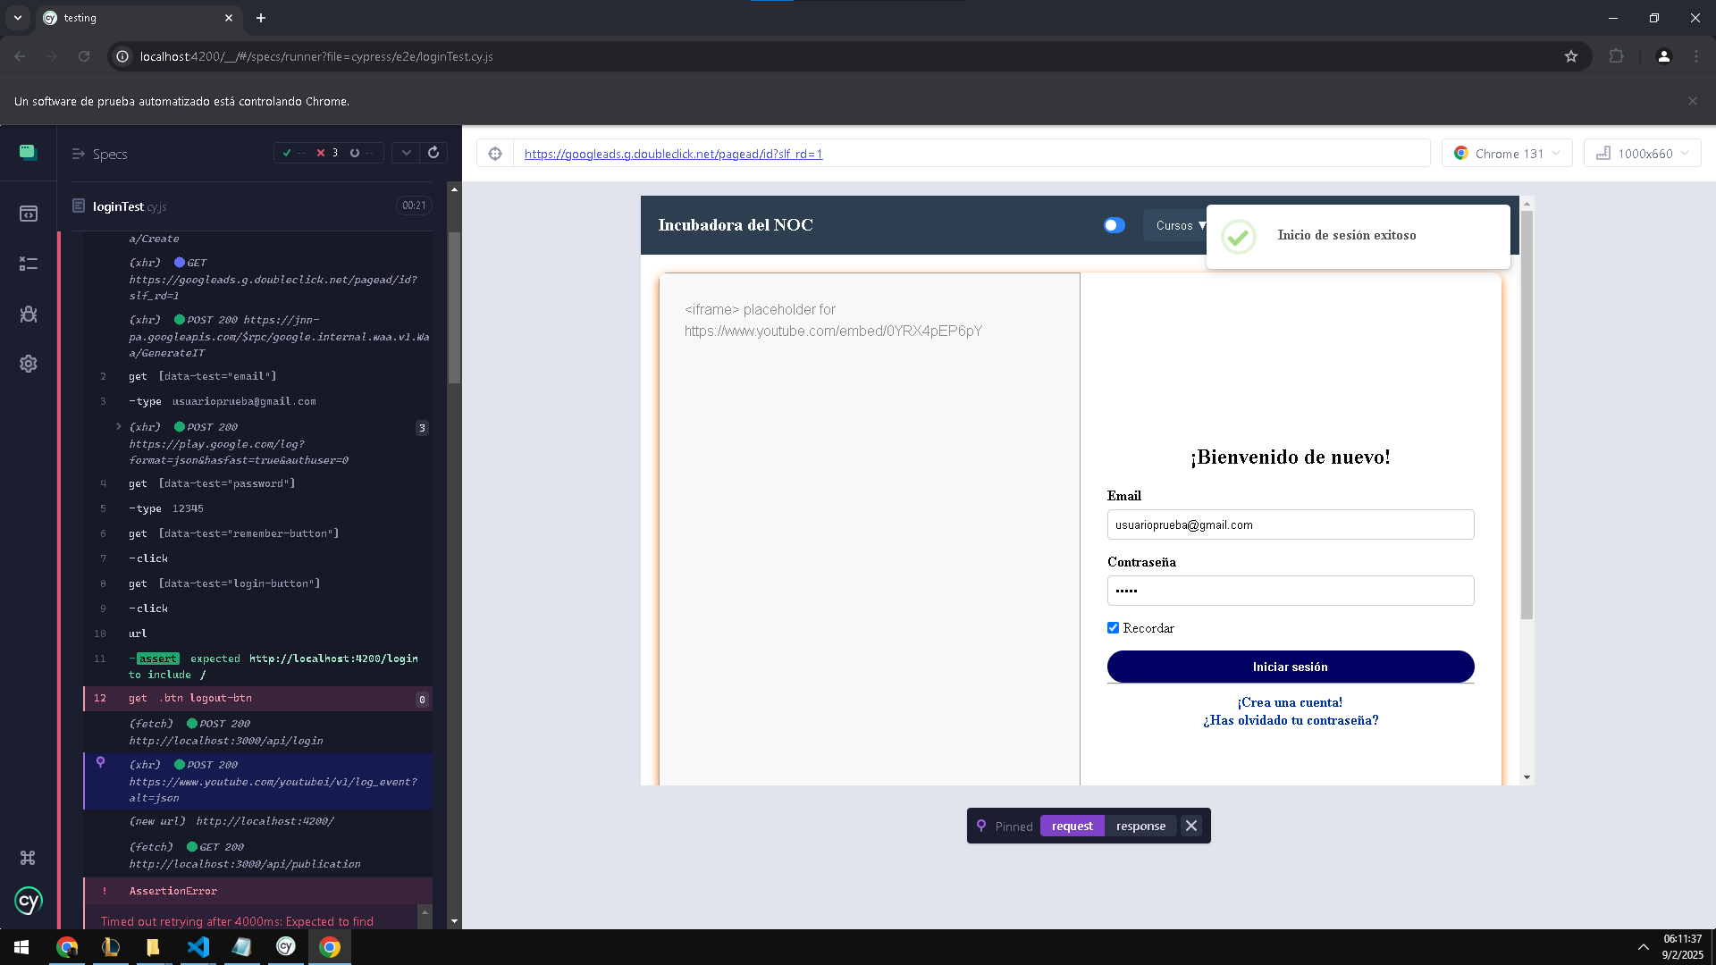 |  | https://trello.com/c/OOhiR6vW
TC-2 | Validar cerrar sesion exitoso. | Precondiciones: Verificar que el usuario que inicio sesion pueda cerrar sesión correctamente. | Pasos: 1. Estar logeado con un usuario. 2. Llamar al comando cy.logout 3. Validar que el cierre de sesión es exitoso | El usuario puede cerrar sesión y es redirigido a la pestaña iniciar sesión. | SI | OK | 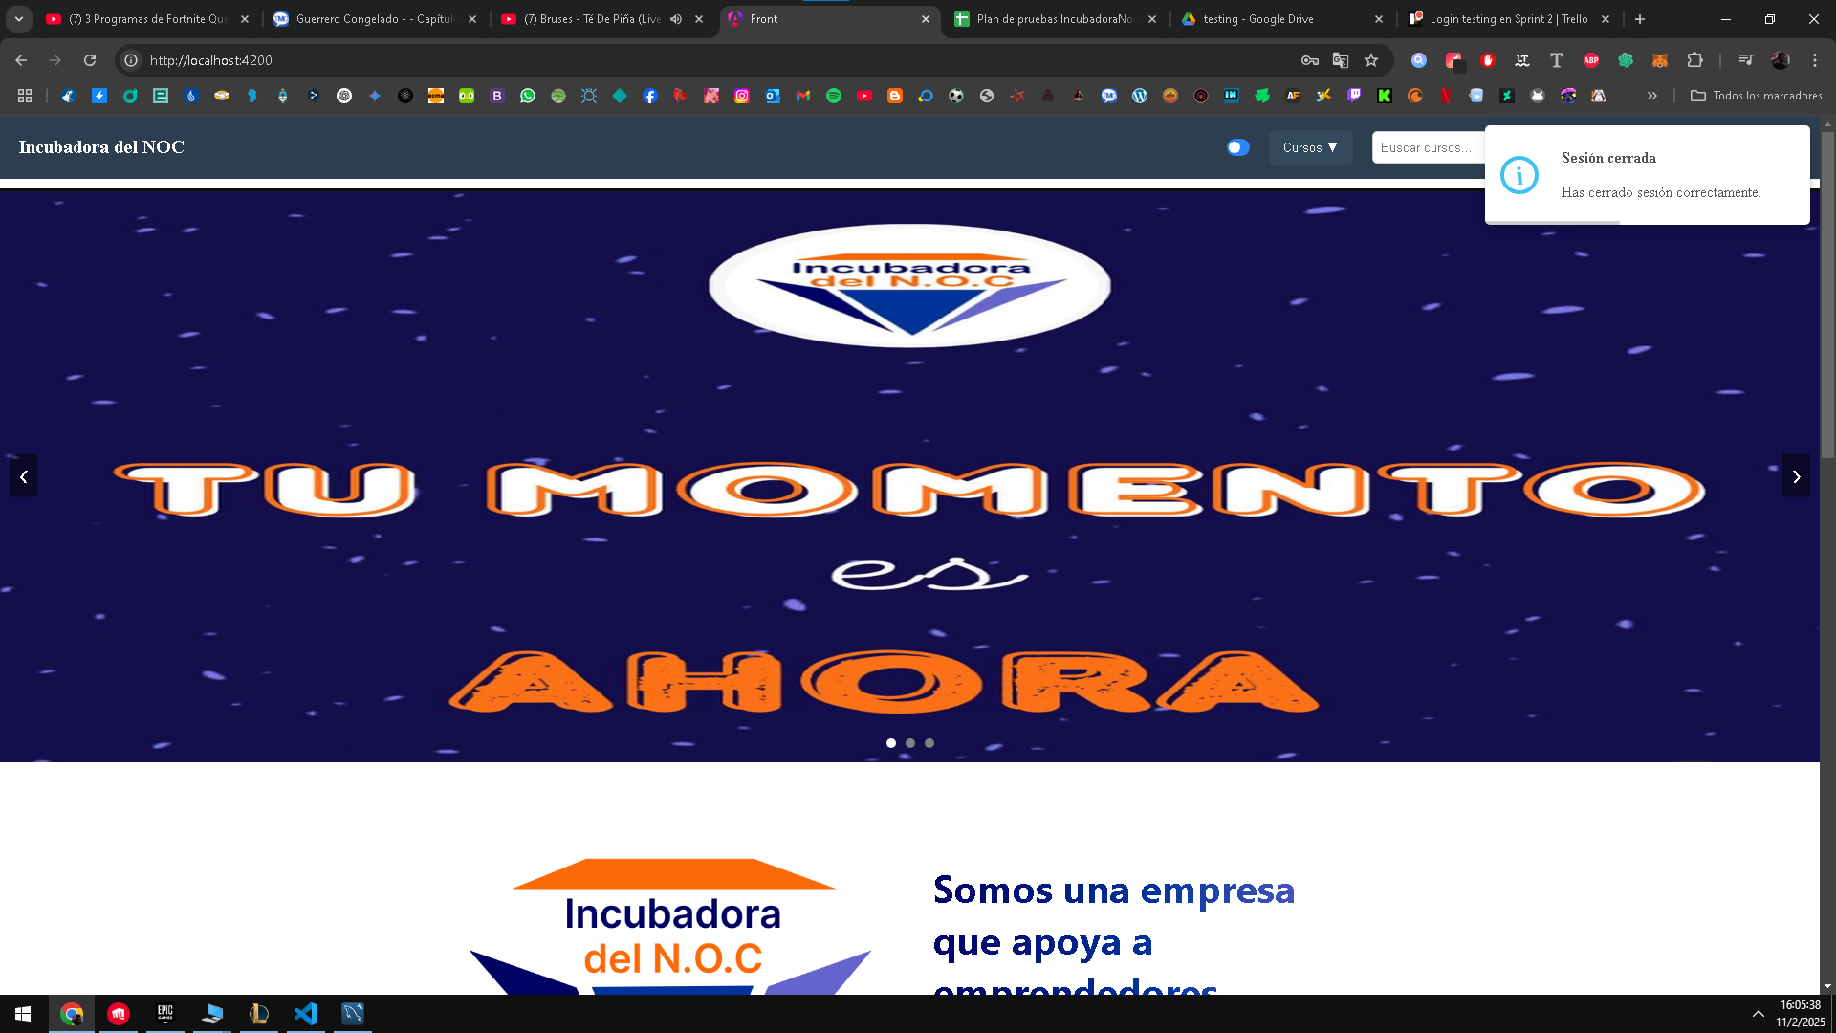 |  | https://trello.com/c/OOhiR6vW
TC-3 | Login No Exitoso con Usuario No Válido. | Precondiciones: El usuario intenta ingresar con credenciales incorrectas. | Pasos: Ir a la página de login. Ingresar el usuario: "invalido@gmail.com". Ingresar la contraseña: "12345". Hacer clic en el botón "Login". | El sistema debe mostrar un mensaje de error indicando que las credenciales son incorrectas y no debe permitir el acceso. | SI | OK |  |  | https://trello.com/c/OOhiR6vW
TC-4 | Login No Exitoso con Contraseña Incorrecta. | Precondiciones: El usuario intenta ingresar con la contraseña incorrecta para un usuario válido. | Pasos: Ir a la página de login. Ingresar el usuario: "usuarioprueba1@gmail.com". Ingresar la contraseña: "clave_incorrecta". Hacer clic en el botón "Login". | El sistema debe mostrar un mensaje de error indicando que las credenciales son incorrectas y no debe permitir el acceso. | SI | OK |  |  | https://trello.com/c/OOhiR6vW
TC-5 | Creación Exitosa de Usuario. | Precondiciones: El usuario no debe existir previamente en el sistema. | Pasos para Reproducir: Ir a la página de registro. Ingresar los siguientes datos en el formulario de registro: Nombre: "usuario1" Apellido: "prueba1" DNI: 37732587 Fecha de nacimiento: "1993-07-06" Correo electrónico: "usuarioprueba1@gmail.com" Contraseña: "12345" Rol: "Estudiante" Hacer clic en el botón "Registrar". | El usuario debe crearse correctamente y el sistema debe mostrar un mensaje de confirmación o redirigir a la pantalla de login. | SI | OK |  |  | https://trello.com/c/ljAhSGJb
TC-6 | Registro No Exitoso | Precondiciones: El usuario intenta registrarse con datos inválidos o incompletos. | Pasos para Reproducir: Ir a la página de registro. Ingresar los siguientes datos en el formulario de registro: Nombre: (Vacío o inválido) Apellido: "prueba1" DNI: 37732587 Fecha de nacimiento: "1993-07-06" Correo electrónico: "usuarioprueba1@gmail.com" (Ya registrado previamente) Contraseña: "12345" Rol: "Estudiante" Hacer clic en el botón "Registrar". | El sistema debe mostrar un mensaje de error indicando la razón del fallo, como: "El correo electrónico ya está registrado." "El nombre es un campo obligatorio." "Debe ingresar una contraseña válida." | SI | OK |  |  | https://trello.com/c/ljAhSGJb
TC-7 | Editar perfil de usuario. | .Verificar que el usuario pueda editar su perfil correctamente. | 1. Iniciar sesión con un usuario válido. 2. Ir a la sección de perfil. 3. Cambiar nombre, apellido, DNI, fecha de nacimiento, correo electrónico. 4. Hacer clic en el botón Guardar cambios. | El perfil del usuario debe actualizarse correctamente. | SI | OK
TC-8 | Cambiar contraseña de usuario | Verificar que el usuario pueda cambiar su contraseña correctamente. | .1. Iniciar sesión con un usuario válido. 2. Ir a la sección de configuración. 3. Ingresar la contraseña actual y la nueva contraseña. 4. Confirmar la nueva contraseña y hacer clic en Guardar cambios. | La contraseña debe cambiarse correctamente y el sistema debe mostrar un mensaje de confirmación. | SI | OK
TC-9 | Validar enlace de Facebook. | Verificar que el botón de Facebook redirija correctamente a la página oficial. | .1. Ir a la página principal. 2. Hacer clic en el botón de enlace de Facebook. | El sistema debe redirigir al usuario a la página oficial de Facebook. | SI | OK
TC-10 | Validar enlace de Instagram | Verificar que el botón de Instagram redirija correctamente a la página oficial. | .1. Ir a la página principal. 2. Hacer clic en el botón de enlace de Instagram. | El sistema debe redirigir al usuario a la página oficial de Instagram. | SI | OK

